Мебель (2Я точка)
Помещение | Название | Ссылка | Количество | Цена | Цена | Примечание | Фото
Мебель и декор
Ресепшн | Пуф Куб, ткань - велюр Геста, цвет - Синий | https://www.divan.ru/product/puf-kub-velvet-olive?upholstery=24726-7-1 | 3 | 6,990.00 ₽ | 20,970.00 ₽ | Подобрать цвета по образцам тканей, приближенные к цветам бренда | 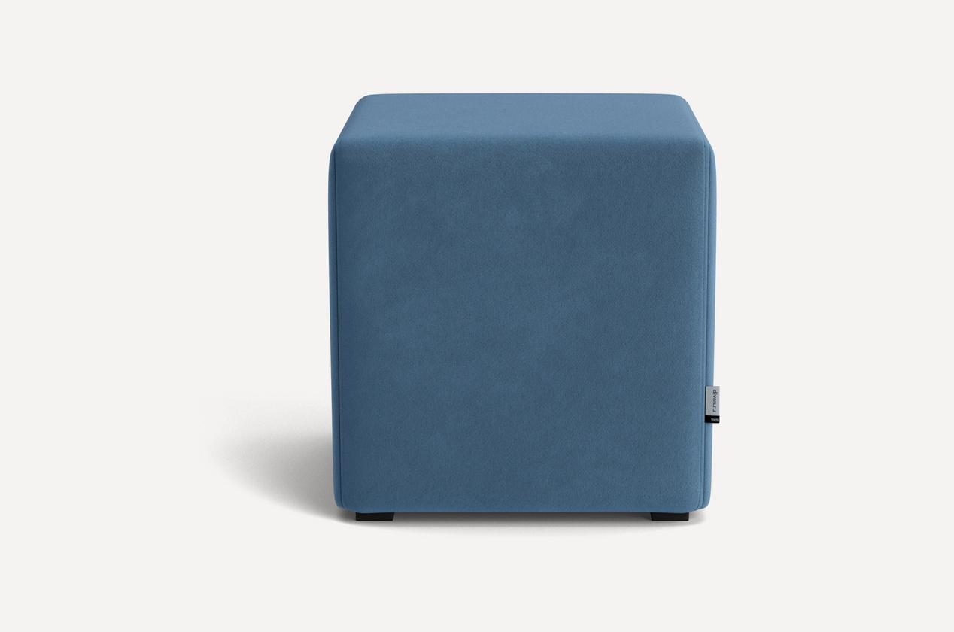 | На сайте есть промокоды на скидку
Ресепшн | Пуф Куб, ткань - велюр Ултра, цвет - Мустард | https://www.divan.ru/product/puf-kub-velvet-olive?upholstery=24106-7-1 | 1 | 6,990.00 ₽ | 6,990.00 ₽ | Подобрать цвета по образцам тканей, приближенные к цветам бренда. Возможные альтернативы - https://www.divan.ru/product/puf-kub-velvet-olive?upholstery=25318-7-1 - https://www.divan.ru/product/puf-kub-velvet-olive?upholstery=25085-7-1 - https://www.divan.ru/product/puf-kub-velvet-olive?upholstery=25315-7-1 | 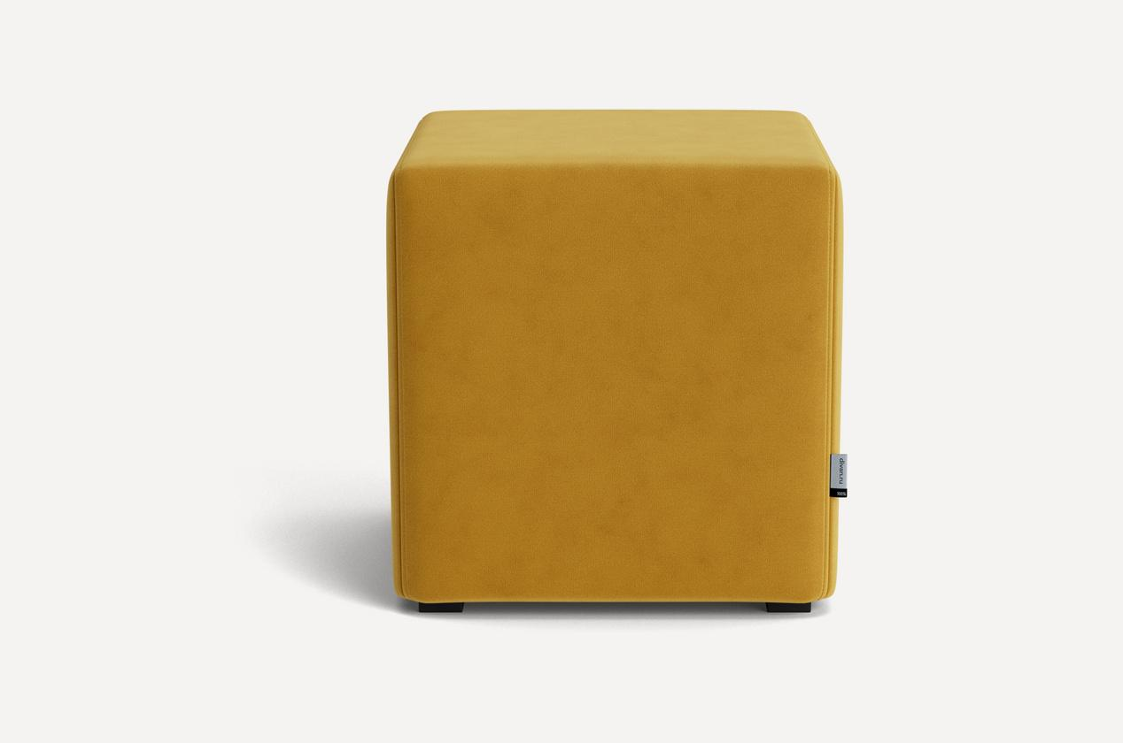 | На сайте есть промокоды на скидку
Ресепшн | Консоль, 120х40х18 см | https://www.ozon.ru/product/konsol-120h40h18-sm-3735407374/?at=28t0Xo8K3UQvWzRJH1vLGzQCooKPowfBOZJzYIDZvJzo&from_sku=3735399086&oos_search=false | 1 | 15,541.00 ₽ | 15,541.00 ₽ | https://www.ozon.ru/product/konsol-120h40h18-sm-3479098810/?at=PjtJRA3vXcJpWW15c6o32YYfvXYVPnH8gv1B2tWDqxN7&from_sku=3479097834&oos_search=false | 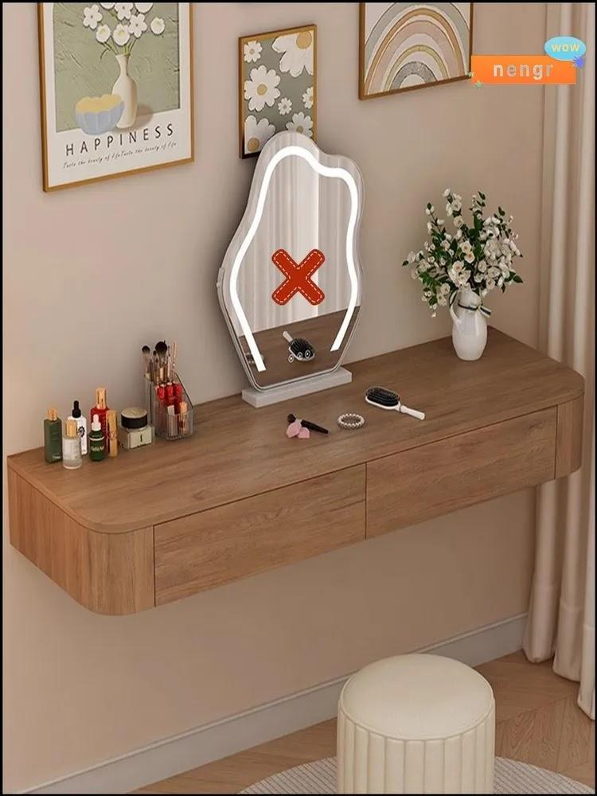
Ресепшн | Подушка-игрушка Месяц 35х35 см | https://www.ozon.ru/product/podushka-dekorativnaya-35x35-sm-2670868356/?at=mqtk3L1kwcrYjyPyiLmrmmZUn1VN2XTkAQjNjUqnVDrr&from_sku=2670868356&oos_search=false | 1 | 271.00 ₽ | 271.00 ₽ |  | 
Ресепшн | Подушка Облако 33х40 см | https://www.ozon.ru/product/podushka-igrushka-33x40-sm-3884671726/?at=z6tOZN8OlcorWjmhqogNmvIjXBLRktl3r9DzSoyNXYM | 1 | 318.00 ₽ | 318.00 ₽ | https://www.ozon.ru/product/podushka-igrushka-32x48-sm-4167231274/?at=LZtlrMNlxcNZQ0DMtPgGjNLFrzQ3lNcpDL3V6S6WQ96O - альтернатив много на озоне | 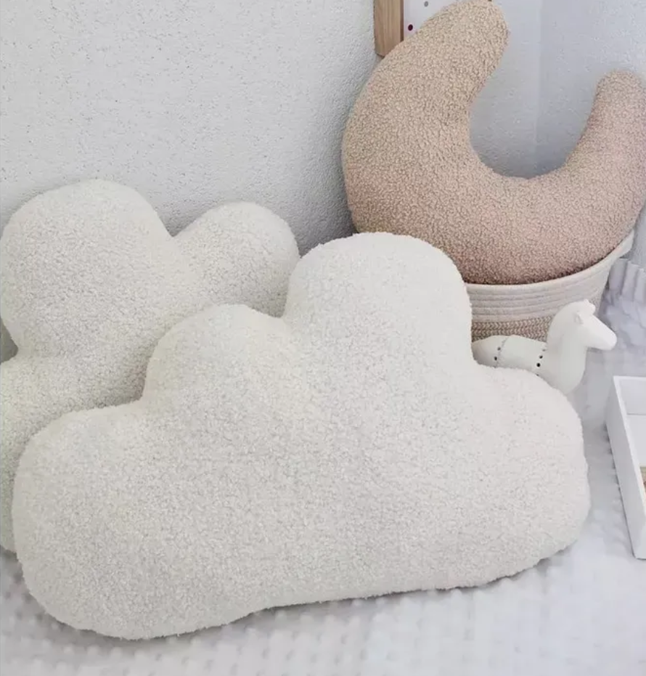
Ресепшн | Подушка-игрушка Облако 30х50 см | https://www.ozon.ru/product/podushka-igrushka-30x50-sm-3386441946/?at=K8tZNx8ZgsX9j9oMUyvnx5MsP6LmV3h4w5lOzin5Go91 | 1 | 340.00 ₽ | 340.00 ₽ |  | 
Ресепшн | Подушка-игрушка Солнце 28х28 см | https://www.ozon.ru/product/podushka-igrushka-28x28-sm-4317836839/?at=PjtJRAvJYcv04D0vulgx2k0iGl12pvIE5qlwyhExPAZD | 1 | 208.00 ₽ | 208.00 ₽ |  | 
Ресепшн | Приставной стол Oxy-Y(L), Белый, 54,6х40х65 см | https://www.ozon.ru/product/librox-stolik-prikrovatnyy-oxy-y-l-belyy-belyy-premium-54-6h40h65-sm-2595849406/?at=Eqtk2o1krcZQrpo9inY6GGpuql3QEVSnl2Q1EugGnWgV | 2 | 5,645.00 ₽ | 11,290.00 ₽ |  | 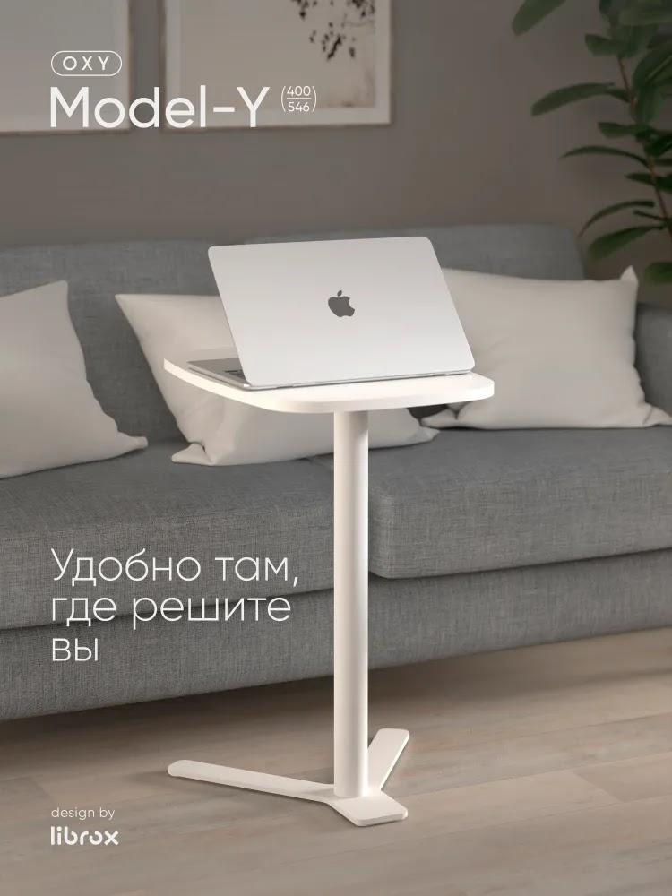
Ресепшн | Модульный диван Эра, с мягким сиденьем, со спинкой, 67х70х67 см, Бежевый, велюр | https://www.ozon.ru/product/modulnyy-divan-era-s-myagkim-sidenem-so-spinkoy-67h70h67-sm-bezhevyy-velyur-1773236055/?from_sku=1773235975&oos_search=false | 5 | 11,024.00 ₽ | 55,120.00 ₽ |  | 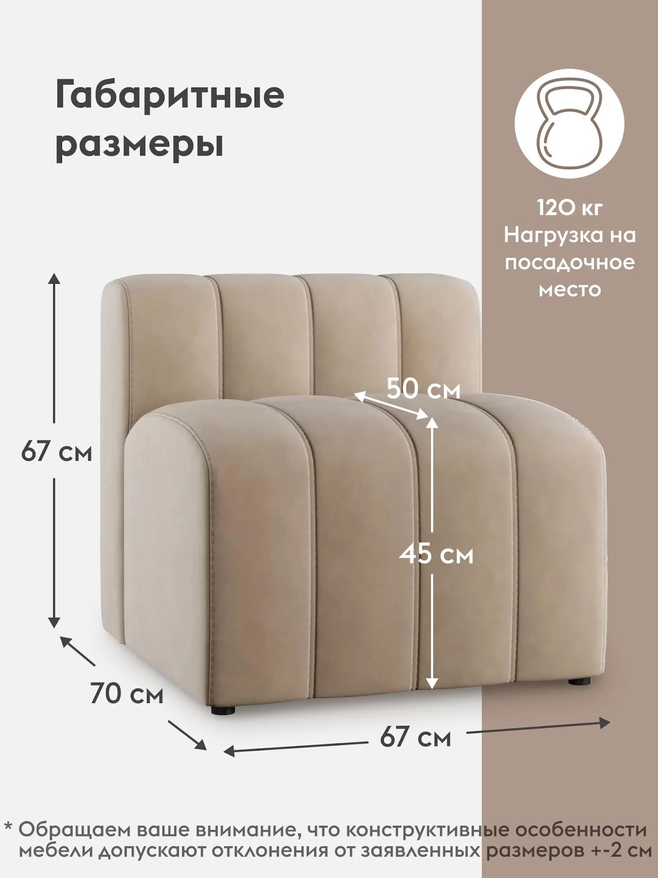
Кабинеты 1-4 | Стул ОС - 22 - В белый, пластиковый | https://www.ozon.ru/product/stul-os-22-v-belyy-plastikovyy-814602477/?oos_search=false | 4 | 4,350.00 ₽ | 17,400.00 ₽ | Альтернатива - https://www.ozon.ru/product/stulya-dlya-kuhni-4sht-so-spinkoy-3324558040/?at=28t0GRNjPtNrNLoNTkk9qmpFo1z7PLsxz56pgHppV73X | 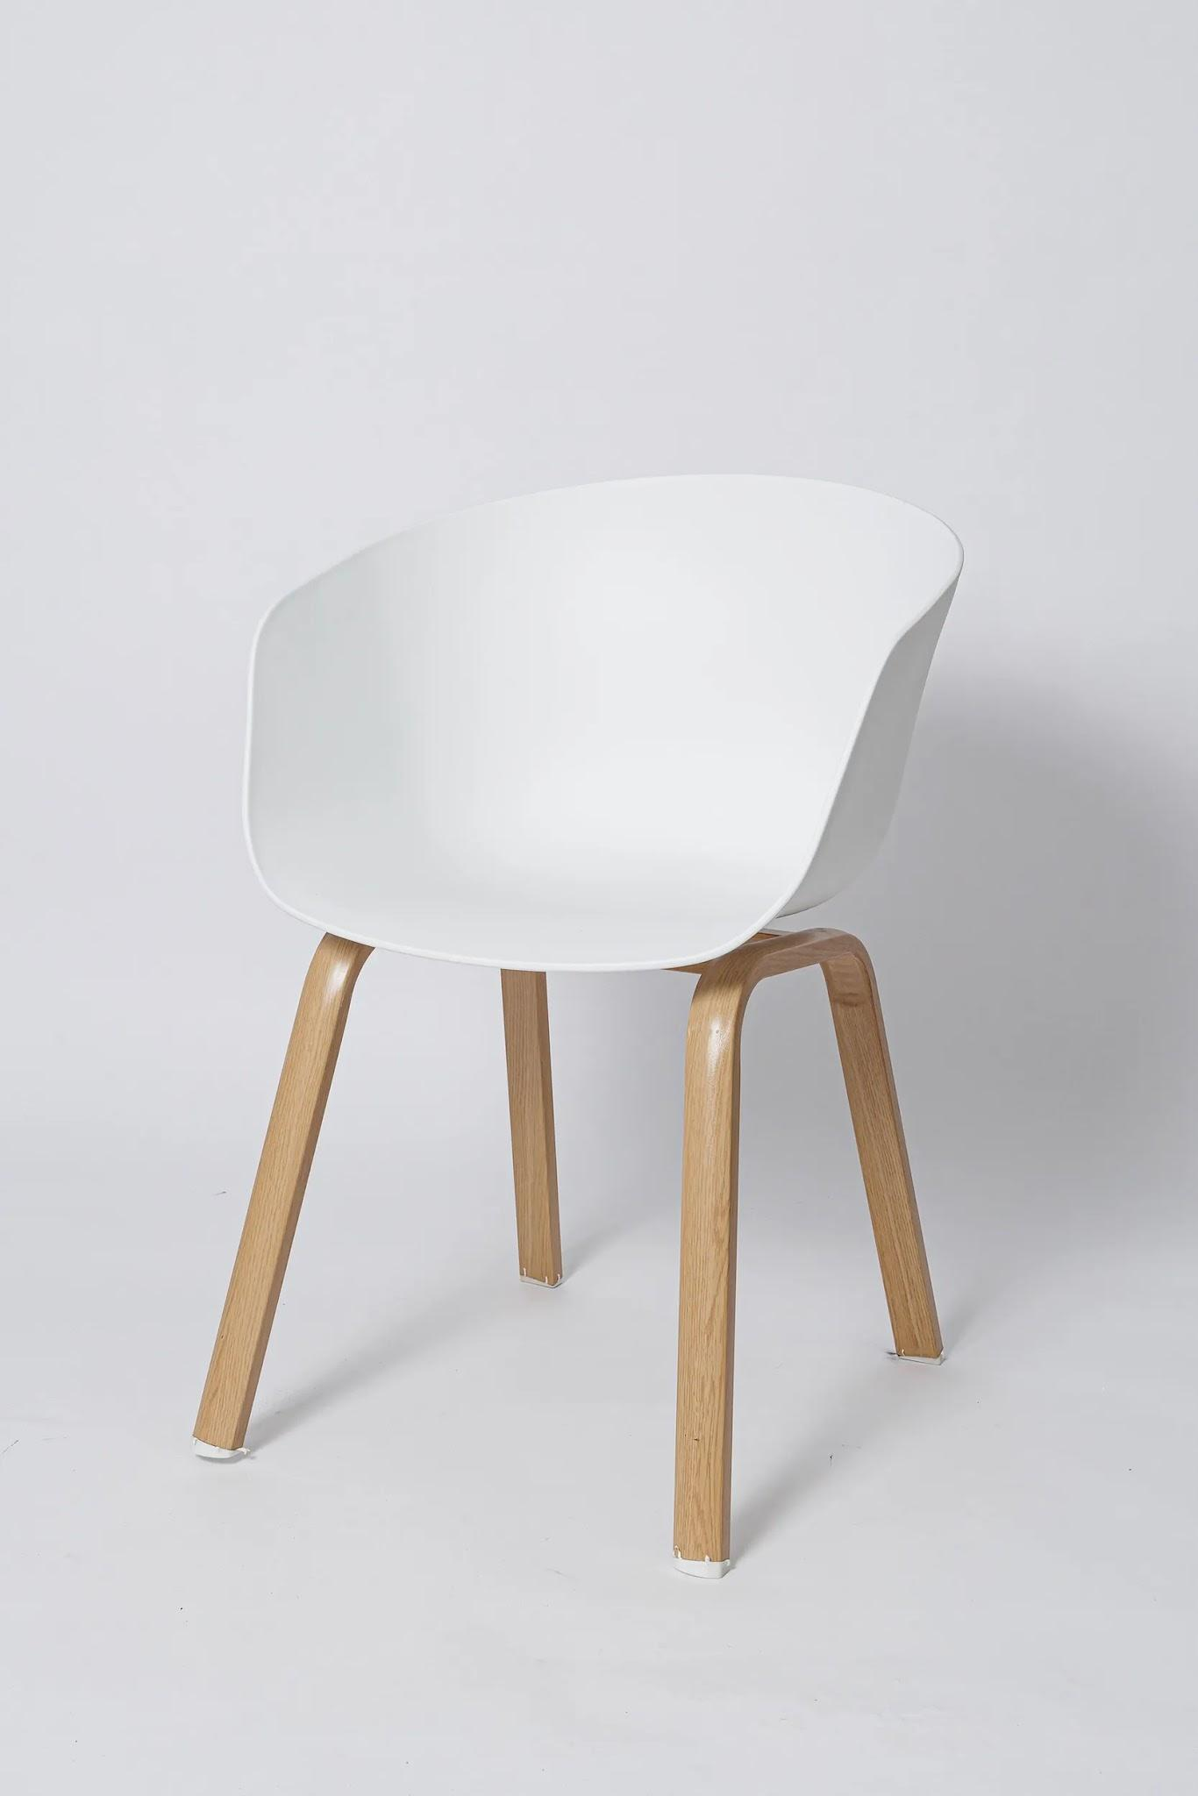
Кабинеты 1-4 | Ковер 150х200 детский на пол с ворсом | https://www.ozon.ru/product/kover-150h200-detskiy-na-pol-s-vorsom-2940241950/?at=28t03XVoQCBJgV0qsrnmYxvhqgY4G3SO73rmgiOwWp1o | 4 | 2,586.00 ₽ | 10,344.00 ₽ | Альтернатива - https://www.ozon.ru/product/kover-150h200-detskiy-na-pol-s-vorsom-2988699465/?at=28t03XVoQCBJgV0qsrnmYxvhqgY4G3SO73rmgiOwWp1o&from_sku=2940241950&oos_search=false - https://www.ozon.ru/product/kovrik-detskiy-140h200-sm-igrovoy-s-izobrazheniem-goroda-dorog-kover-dlya-malchika-i-devochki-3547700466/?at=99trKM51LIBM04LWcorZW4DTMMQZ6kFxLxgJvTm9z8m4&from_sku=3077356097&oos_search=false | 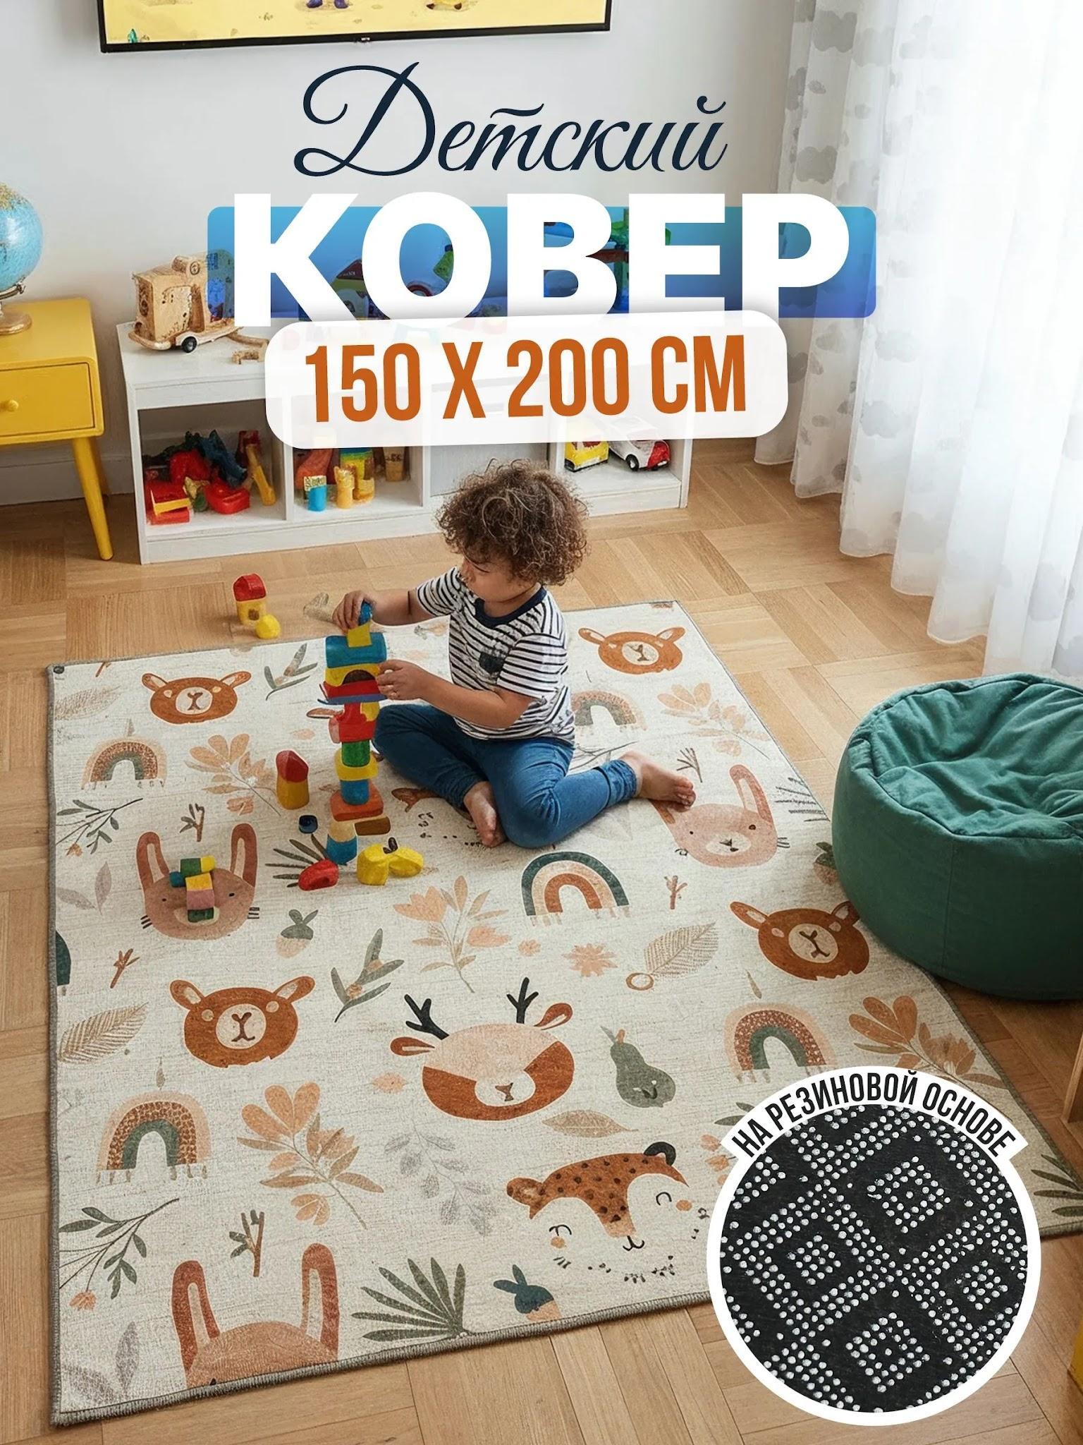
Ресепшн, Кабинеты 1-4 | Стул мастера, Оранжевый | https://www.ozon.ru/product/stul-mastera-oranzhevyy-3525891003/?at=QktJPG763c2KD44oc12QowKTZrP3zKtDx86gDsZnQMQY | 5 | 4,946.00 ₽ | 24,730.00 ₽ | Альтернативы - https://www.ozon.ru/product/daleya-ofisnoe-kreslo-kozhanye-oranzhevye-chernye-nozhki-1963560168/?at=XQtkKvmnqFzGABPjhLBELyAcr6yZ87IlB7xpjI4rnXzx - https://www.ozon.ru/product/ofisnoe-kreslo-oranzhevyy-2778506503/?at=LZtl9xLPmHN9gNy6HJ7BA5YcNOQ98Pf44p0wQcOxEYPA | 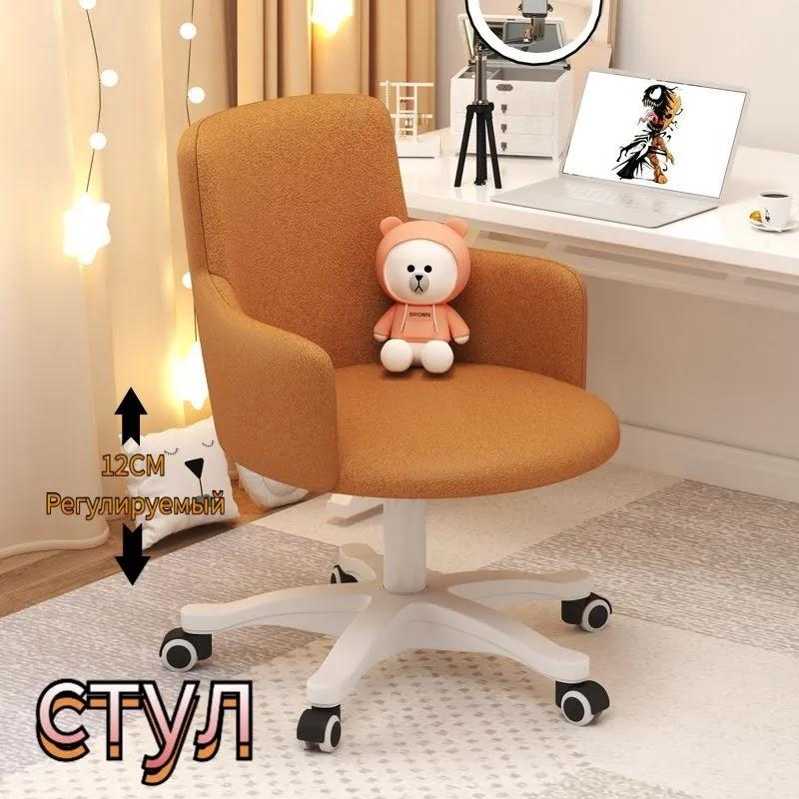 | Можно взять на диван.ру подороже, но цвета будут 1в1 как у пуфов и подушек https://www.divan.ru/product/ofisnoe-kreslo-marti-2-velvet-grey?upholstery=25318-7-1
Кабинеты 1-4 | Парта для школьника 120*60 см, растущая, Imparare Grey Cubby | https://www.ozon.ru/product/parta-dlya-shkolnika-120-60-sm-rastushchaya-parta-imparare-grey-cubby-s-regulirovkoy-po-vysote-1046769688/?at=nRtrDDXQzIGolxgyTE9WZMWSm5Rpymi72K8w7HmZA0x4 | 4 | 11,668.00 ₽ | 46,672.00 ₽ |  | 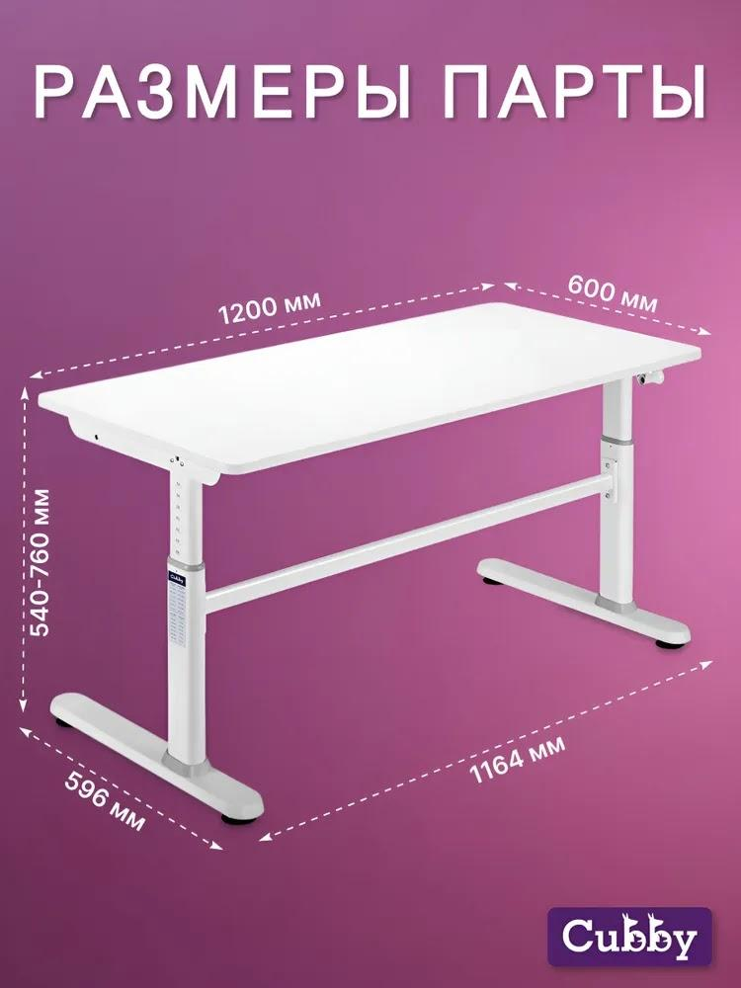
Кабинеты 1-4 | Тумба офисная Алтай с ящиками, на колесиках, 35.2х43х59.7 см, Белый | https://www.ozon.ru/product/tumba-ofisnaya-altay-s-yashchikami-na-kolesikah-35-2h43h59-7-sm-belyy-1136691942/?at=oZt6GB74jFN7XvggImNEl3mUqgmq6nTDnk2vvI92py3V | 4 | 4,718.00 ₽ | 18,872.00 ₽ |  | 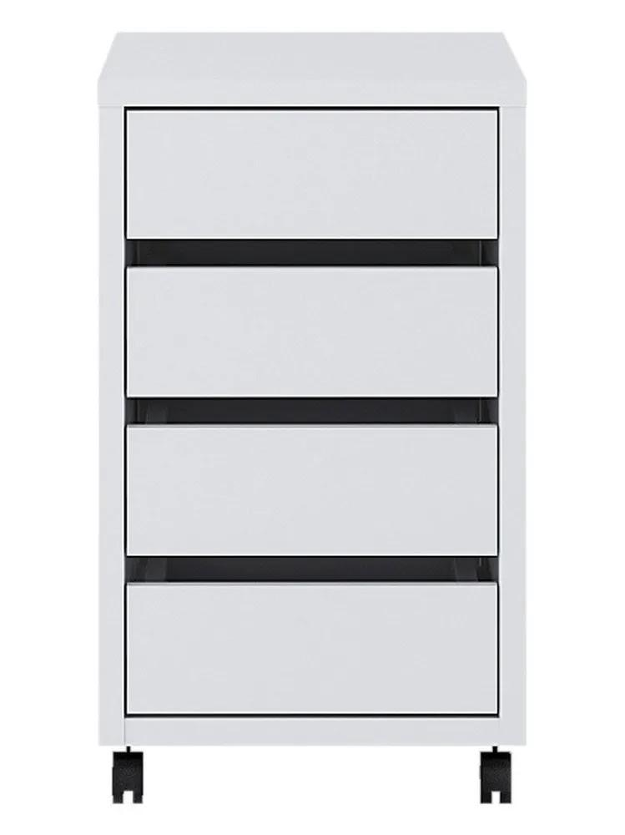
Кабинеты 1-4 | Стеллаж деревянный напольный с полками для книг и игрушек | https://www.ozon.ru/product/stellazh-derevyannyy-napolnyy-s-polkami-dlya-knig-i-igrushek-3214923531/?at=16tLGXOR8S4ZAgK0iqZX5EQS9O7B4lSA0jVrUjomKyV | 4 | 8,571.00 ₽ | 34,284.00 ₽ |  | 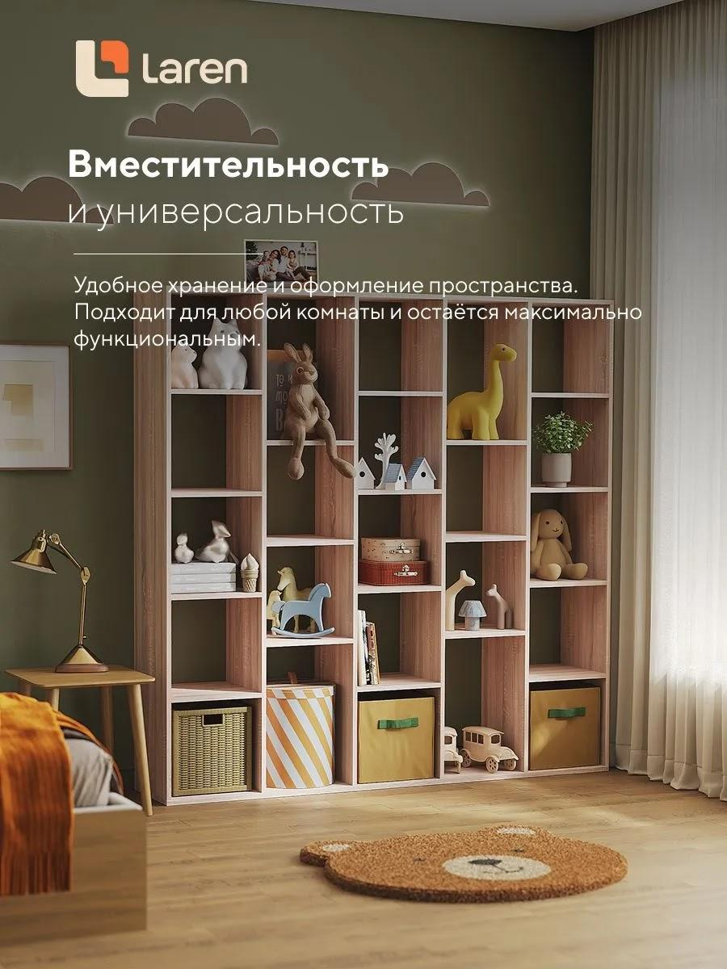
Кабинет 4 | Стеллаж деревянный напольный с полками для книг и игрушек | https://www.ozon.ru/product/comfort-avenue-stellazh-pod-igrushki-klassik-70x181x28-dub-delano-1603724402/?at=PjtJRA3vXc8kmDrkFnoR4ymfBQAykMSyrDK0DfZmK44 | 1 | 4,342.00 ₽ | 4,342.00 ₽ |  | 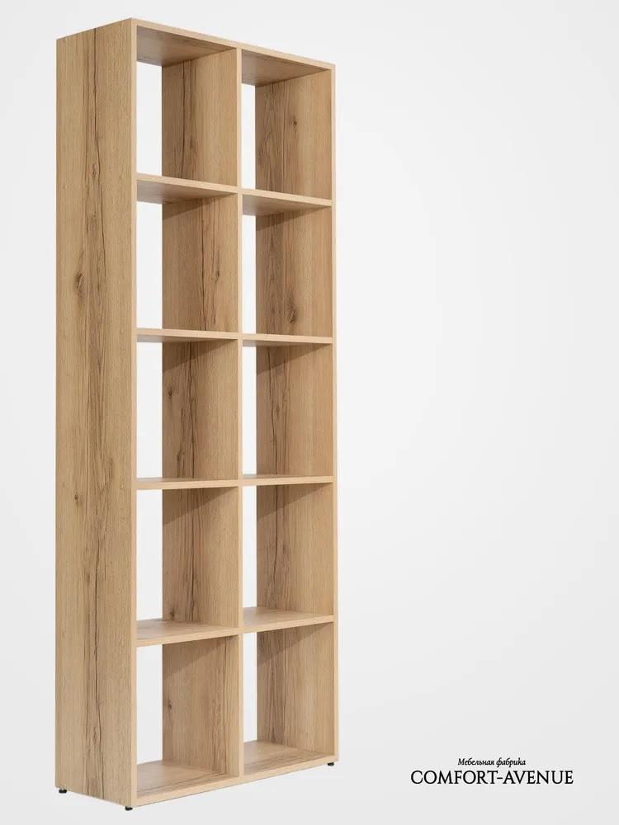
Ресепшн | Зеркало 50х120 см | https://www.ozon.ru/product/zerkalo-nastennoe-interernoe-ovalnoe-120h50sm-chernaya-okantovka-1730271451/?at=79tnKjZENcG5xMRYTxwXK0vTm79PvluMg3OXXf3Eo9nv&from_sku=1730812256&oos_search=false | 1 | 3,559.00 ₽ | 3,559.00 ₽ |  | 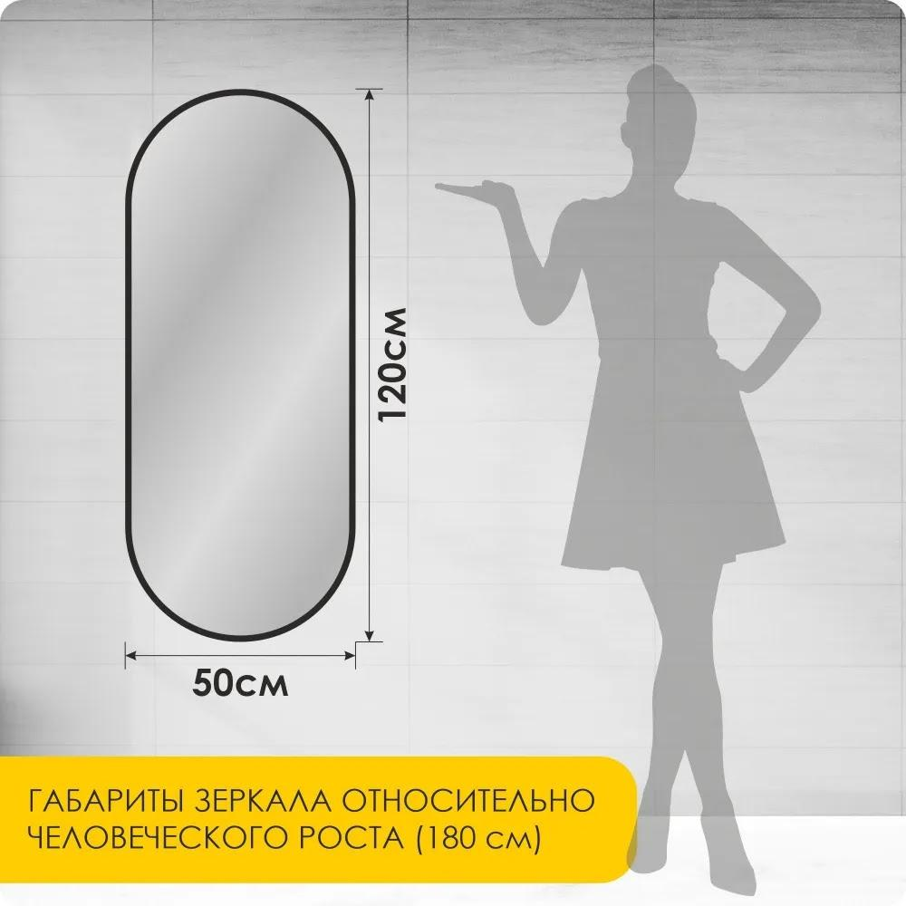
Ресепшн, кабинеты 1-4 | Стол детский Облако, белый + стул Зайка, белый | https://www.ozon.ru/product/stol-detskiy-oblako-belyy-stul-zayka-belyy-1846933948/?at=16tLmk7R2tnGkDOPFBp3x80TZY9YzMiVBK1z4tGgLADp | 5 | 3,575.00 ₽ | 17,875.00 ₽ |  | 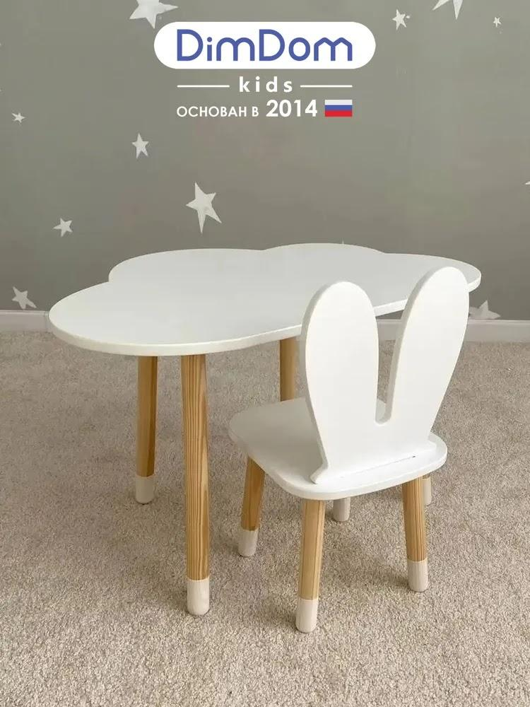
Ресепшн, кабинеты 1-4 | Стул детский Мишка, белый | https://www.ozon.ru/product/stul-detskiy-mishka-belyy-257706272/?at=VvtzK5DvNf0WgRr1SNrv9n0C89Ajgpcv0Jz8msJrK6xR | 5 | 1,774.00 ₽ | 8,870.00 ₽ |  | 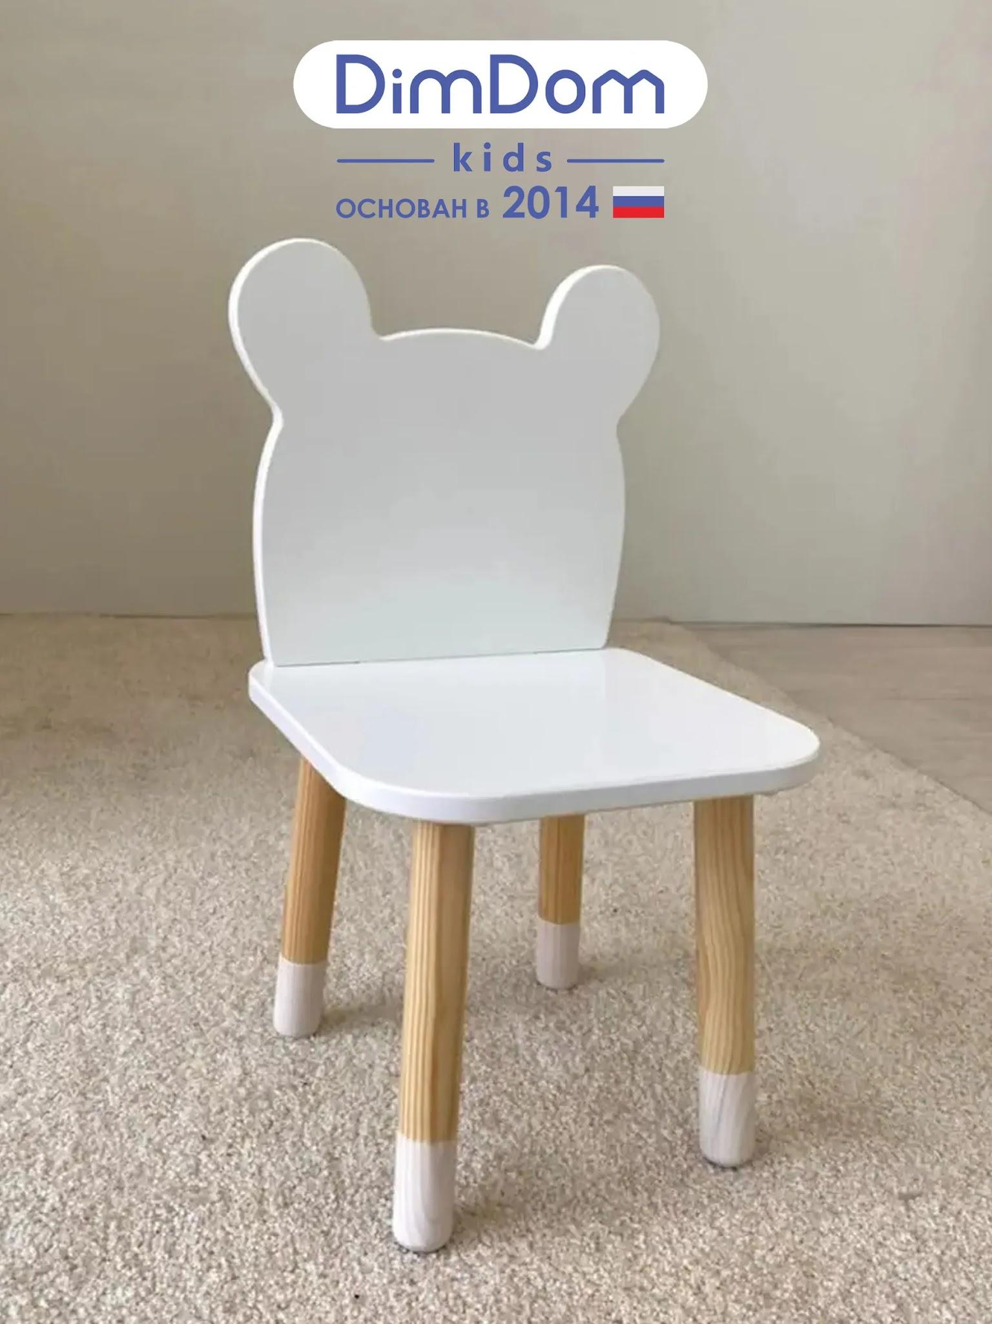
Ресепшн | Настенный органайзер для канцелярии, пегборд | https://www.ozon.ru/product/nastennyy-organayzer-dlya-kantselyarii-pegbord-2686819380/?at=46tROAPKMfZBxlDlc43G5DKCXzlVmmTrqLnkPu4NwE8P | 1 | 1,380.00 ₽ | 1,380.00 ₽ | Можно докупить различные органайзеры по этой же ссылке или аналогичные | 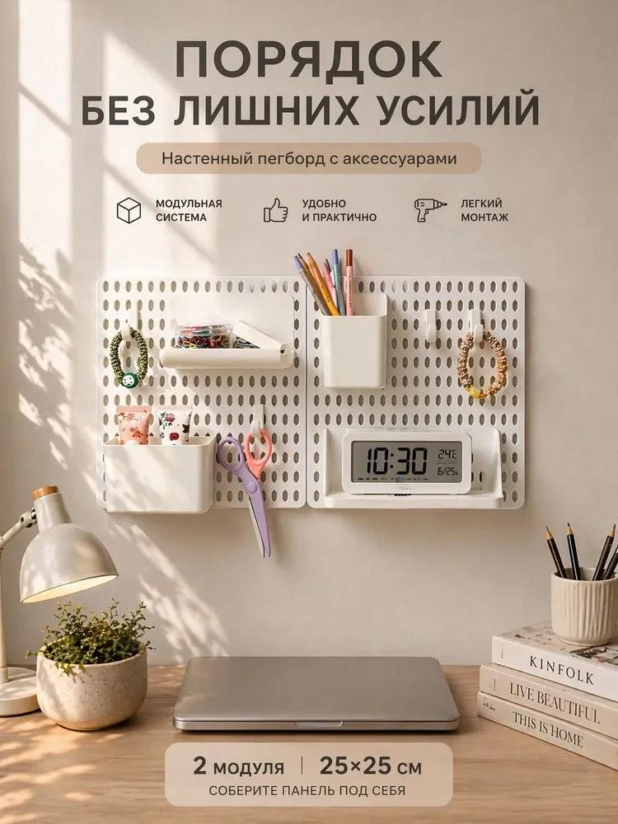
Кабинет 4 | Шведская стенка комбинированная - КОМБИ - Т (стенка + турник навесной) | https://shvedstenki.ru/kombi-t-metall-buk-bezhevyy.html | 1 | 19,580.00 ₽ | 19,580.00 ₽ | Проверить необходимую комплектацию со специалистом | 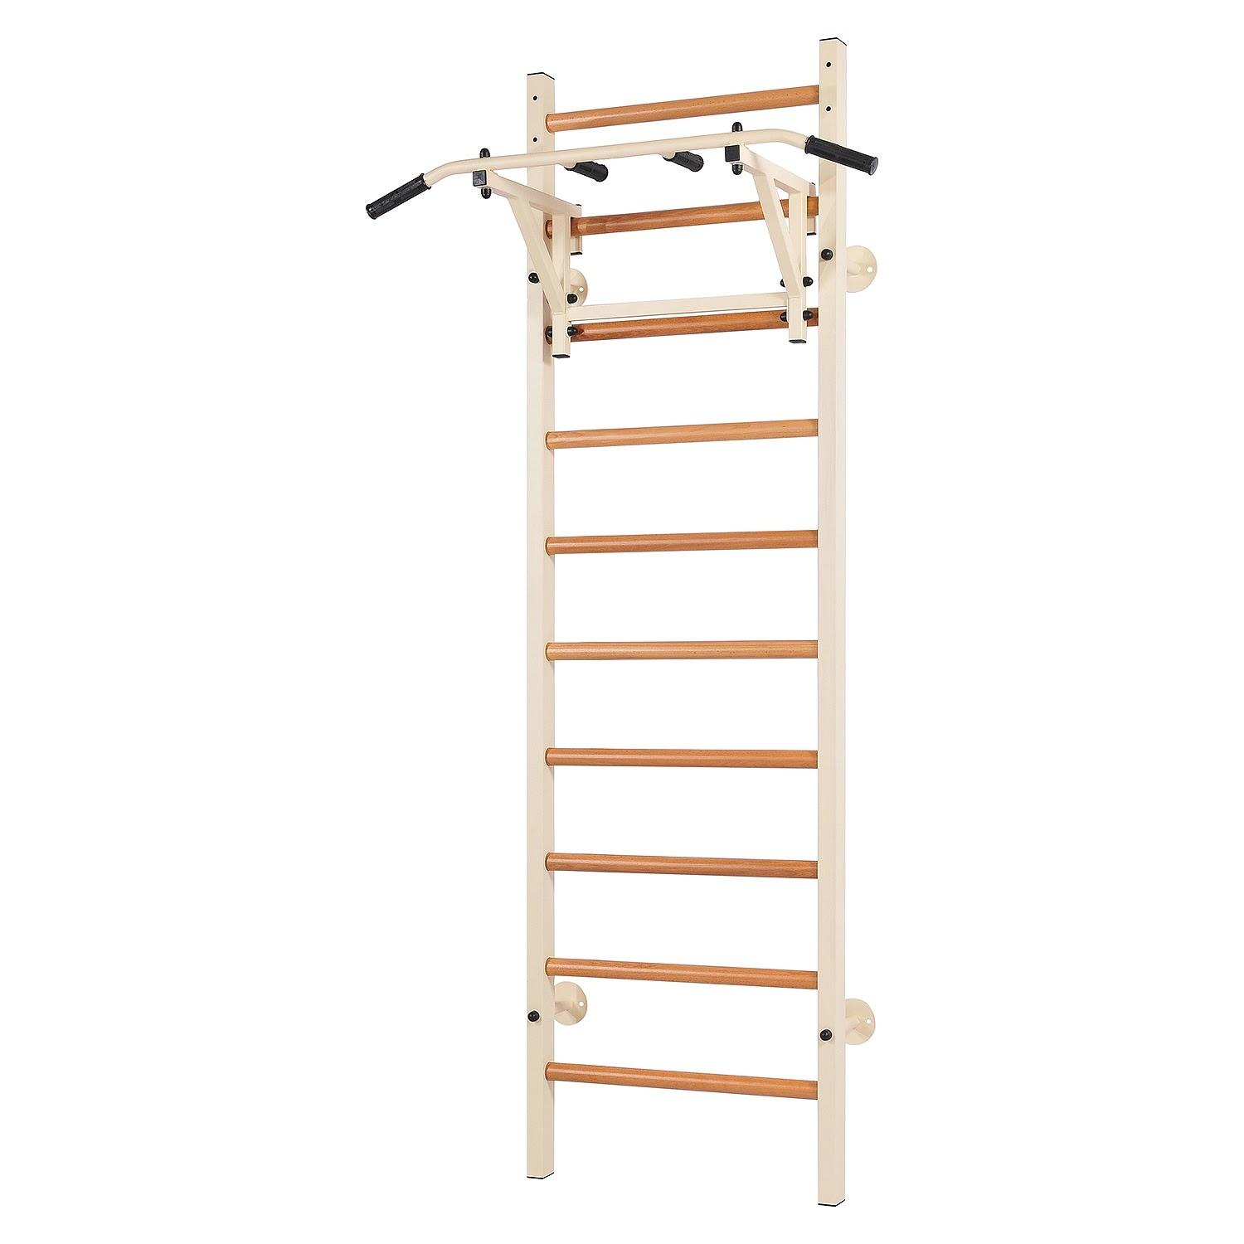
Ресепшн | Массажное кресло-качалка Yamaguchi Liberty | https://www.yamaguchi.ru/massazhnyie-kresla/liberty.php | 1 | 59,500.00 ₽ | 59,500.00 ₽ |  | 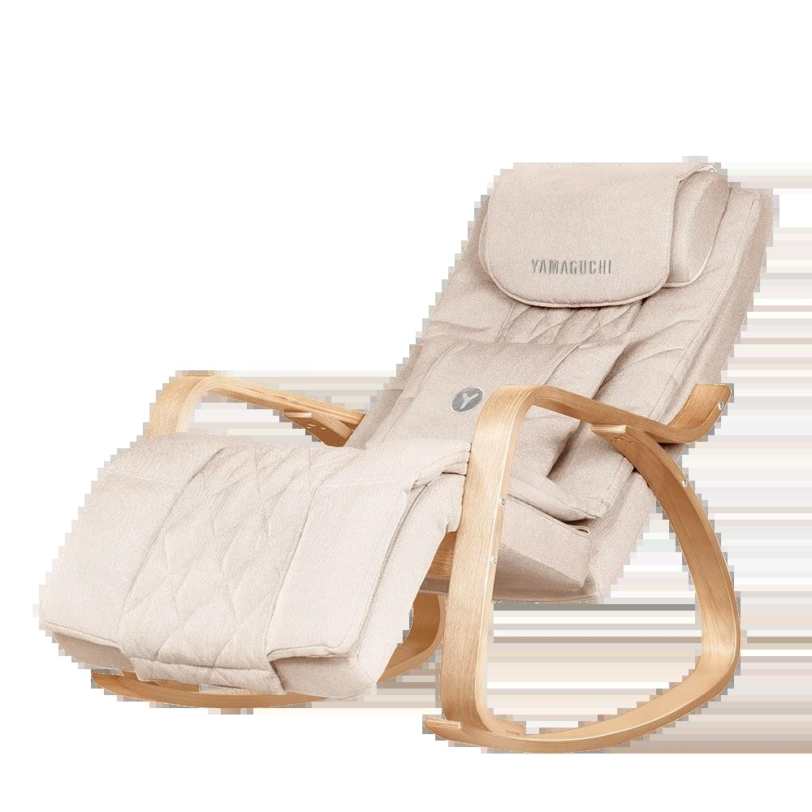
Помещение персонала | Полубарные стулья | https://www.ozon.ru/product/polubarnye-stulya-dlya-kuhni-2-sht-taburet-plastikovyy-na-metallokarkase-chernyy-sht-st19-s29-1-1959331056/?at=QktJpDO63cjP735Wu5B483Ahq595g3cz2QANQCnRN57k | 2 | 7,128.00 ₽ | 14,256.00 ₽ |  | 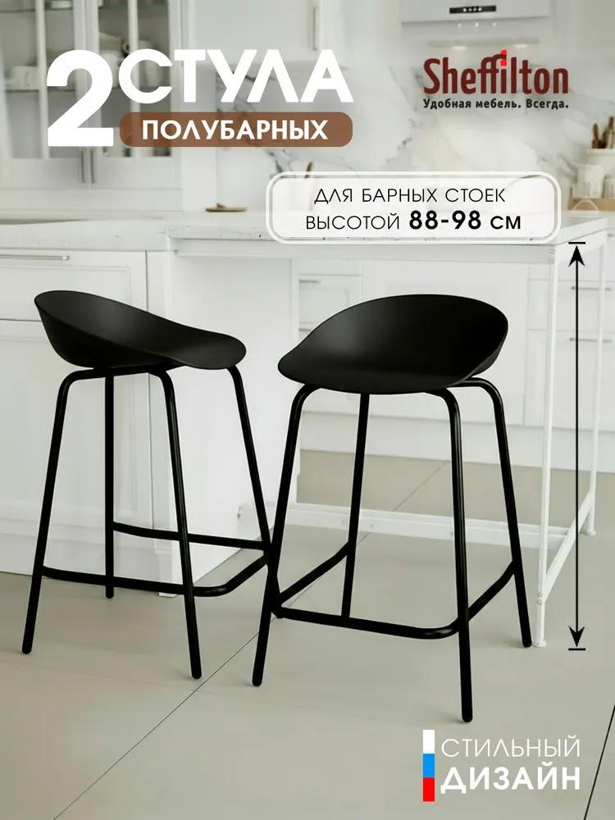
Кабинеты 1-4 | Кушетка массажная 190х70 см с вырезом для лица, регулировкой высоты (65-95 см), складная, бежевая экокожа | https://www.ozon.ru/product/kushetka-massazhnaya-190h70-sm-s-vyrezom-dlya-litsa-regulirovkoy-vysoty-65-95-sm-skladnaya-2446157597/?at=z6tOBxrv3cBYl8zpI7jmMzvcylZrG1CvK44Lotk2M9RQ | 3 | 7,971.00 ₽ | 23,913.00 ₽ | Уточнить со специалистом | 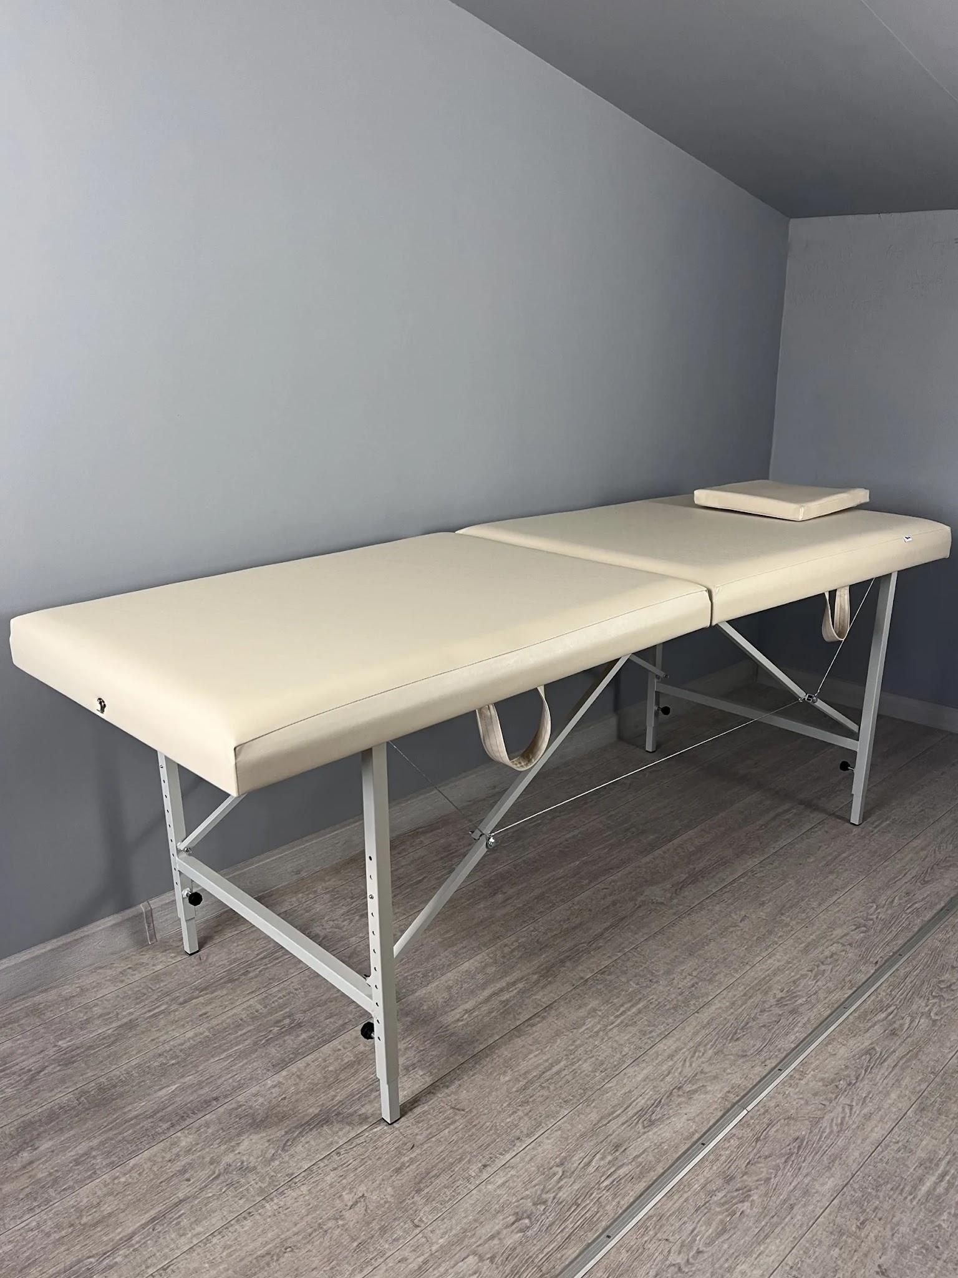
Ресепшн | Вешалка напольная 104х126 см | https://www.ozon.ru/product/veshalka-napolnaya-dlya-odezhdy-reyl-garderobnaya-metallicheskaya-otkrytaya-stoyka-dlya-2203374260/?at=z6tOZN48qcMywpn4Syq7rxAs090xJLCGkAvp3ir7nX2P | 1 | 2,024.00 ₽ | 2,024.00 ₽ | https://www.ozon.ru/product/veshalka-napolnaya-dlya-odezhdy-reyl-garderobnaya-metallicheskaya-otkrytaya-stoyka-dlya-hraneniya-3735037795/?at=A6tGXJErOcRrr9gBH8pzqygulm16DGSVWQQD2Fqvr6Y0 | 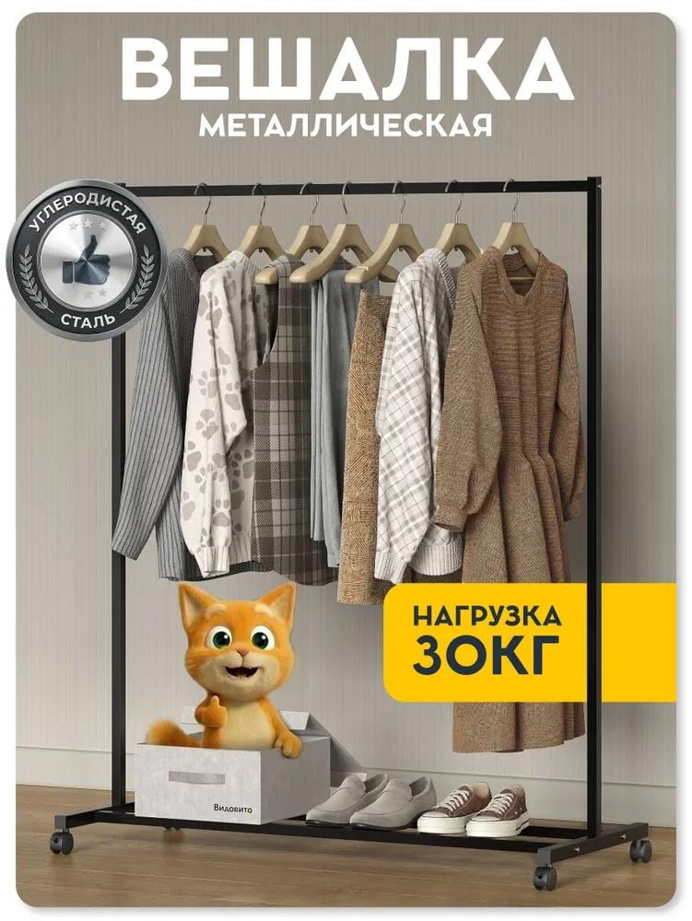
Ресепшн | Оливковое дерево (Олива европейская) | https://gardengrove.ru/catalog/5oleurs79.html | 2 | 21,158.00 ₽ | 42,316.00 ₽ | Подобрать кашпо белого цвета | 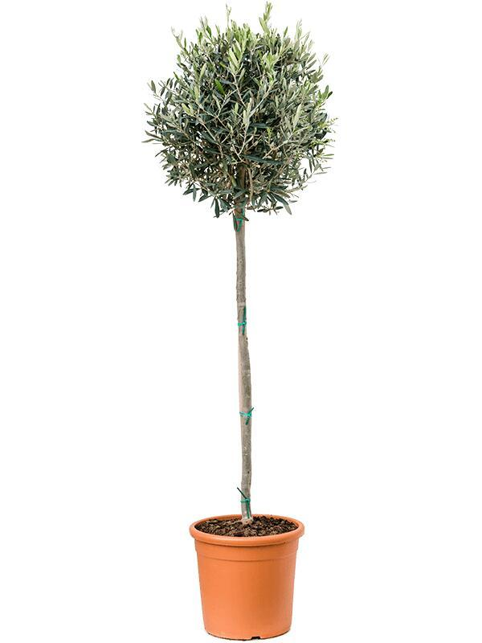
Кабинеты 1-4, Ресепшн | Замиокулькас |  | 5 | 0.00 ₽ | 0.00 ₽ | Подобрать кашпо белого цвета | 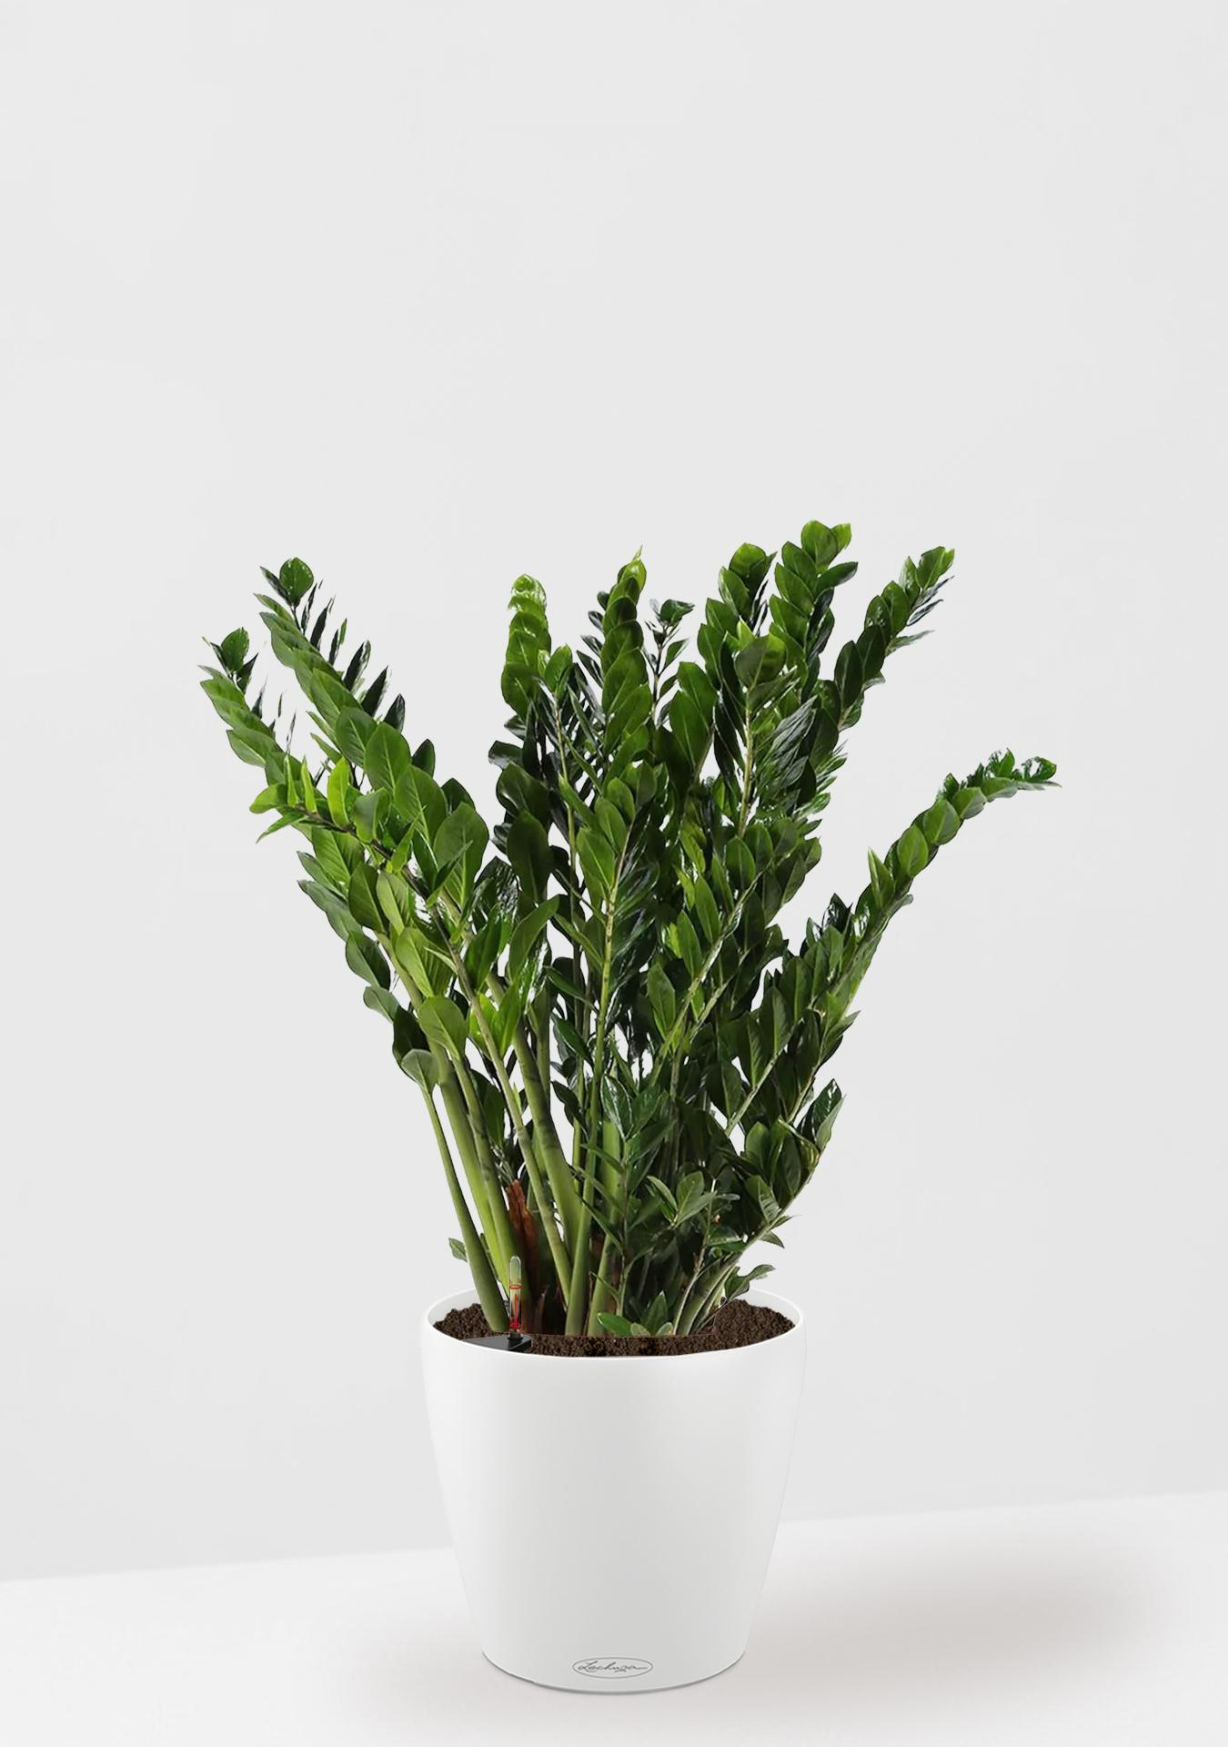
 |  |  |  | Итоговая сумма | 460,965.00 ₽

Отделка пола, потолка и стен (2
Помещение | Название | Ссылка | Количество | Цена | Цена | Примечание | Фото
Потолки
Холл, ресепшн, коридор | Точечный встраиваемый светильник INER DK2155-BK | https://www.denkirs.ru/catalog/all-news/tproduct/770061131-285146125962-tochechnii-vstraivaemii-svetilnik-iner-d | 24 | 844.00 ₽ | 20,256.00 ₽ | Светильники должны подходит для монтажа в натяжной потолок. Альтернатива - https://www.denkirs.ru/catalog/all-news/tproduct/770061131-721716456462-tochechnii-vstraivaemii-svetilnik-iner-d | 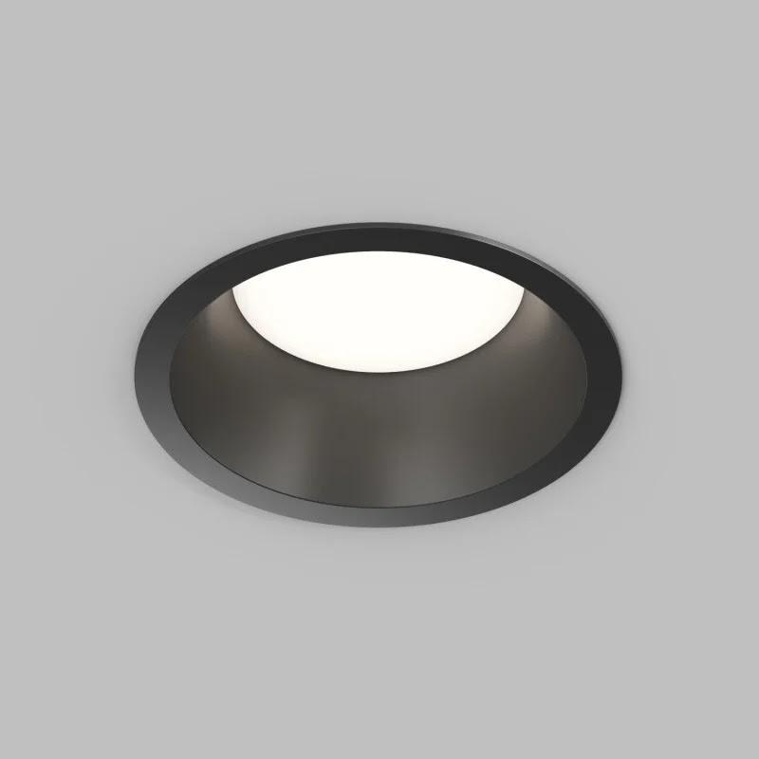
Холл, ресепшн, коридор | Светодиодная лампа Denkirs DK-GX53-12W-120-3K | https://www.denkirs.ru/catalog/slimled/tproduct/770115503-395680948312-svetodiodnaya-lampa-denkirs-dk-gx53-12w | 24 | 229.00 ₽ | 5,496.00 ₽ |  | 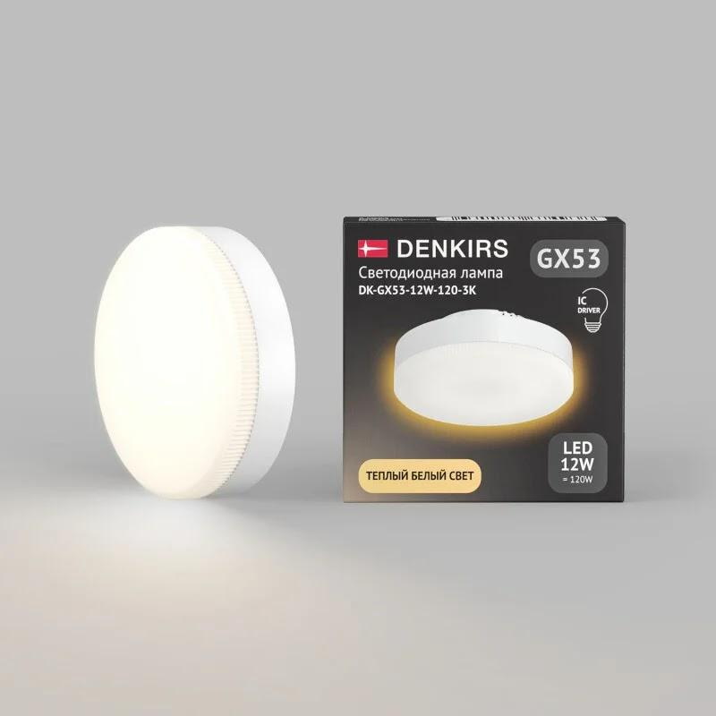
Ресепшн | Люстра Cloud белого цвета | https://brkno.com/catalog/lyustra-cloud-snow-white-light | 1 | 19,790.00 ₽ | 19,790.00 ₽ |  | 
Холл, ресепшн, коридор | Натяжной потолок матовый, цветной, цвет - бежевый | https://potolki-nikomaks.ru/natjazhnye-potolki-pvh/cvetnye | 46.37 | 650.00 ₽ | 30,140.50 ₽ | Цвет подобрать относительно выкраса краски для стен. Стоимость указана за квадратный метр
Холл, ресепшн, коридор | Евробагет (европрофиль) теневой – Бизон | https://www.potolkimok.ru/product/evrobaget-evroprofil-tenevoj/ | 62.56 | 85.00 ₽ | 5,317.60 ₽ | Стоимость указана за погонный метр | 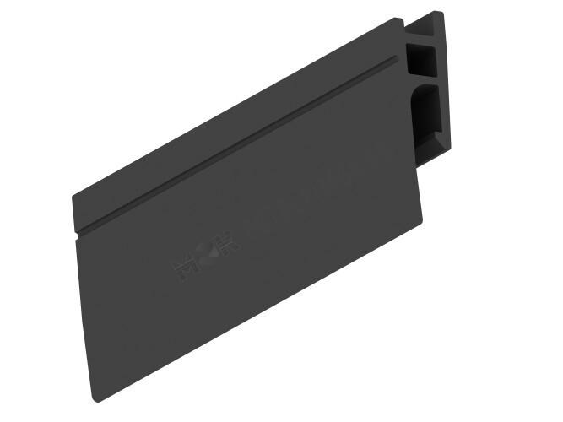
Кабинеты 1-5 | Потолок армстронг с белым профилем |  | 47.91 | 0.00 ₽ | 0.00 ₽ | Стоимость указана за квадратный метр
Кабинеты 1-5 | Светодиодный светильник потолочный армстронг матовый, цвет - белый, температура света - 4000К, размер - 600х600 мм | https://trendparket.ru/svetodiodnyj-svetilnik-potolochnyj-armstrong-smartbuy-sbl-um | 13 | 970.00 ₽ | 12,610.00 ₽ |  | 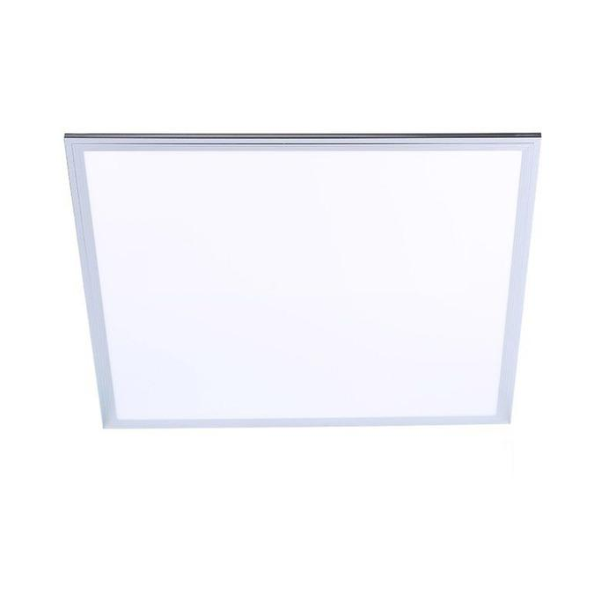
Стены
Все помещения | Краска Oikos, полуматовая, примерный цвет - N2798 | https://www.oboilux.ru/paints/color/16181 | 1 | 0.00 ₽ | 0.00 ₽ | Точное количество просчитает менеджер салона. Цвет ориентировочный, подобрать окончательно после выкрасов и смотреть при искусственном и естественном освещении. Общая площадь - 235 кв.м. | 
Все помещения | Грунтовка Oikos | https://www.oboilux.ru/paints/color/16181 | 1 | 0.00 ₽ | 0.00 ₽ | Точное количество просчитает менеджер салона
Все помещения | Краска Oikos, полуматовая, примерный цвет - белый | https://www.oboilux.ru/paints | 1 | 0.00 ₽ | 0.00 ₽ | Точное количество просчитает менеджер салона. Общая площадь - 47 кв.м.
С/У | Керамическая плитка Kerama Marazzi Граньяно белый 15х15 | https://mosplitka.ru/product/granyano_belyy_/ | 15.66 | 1,965.00 ₽ | 30,771.90 ₽ | При покупке учесть запас | 
Кабинет 1-4 | Грифельная краска Siberia, интерьерная глубокоматовая, серая, 1л | https://markglass.ru/catalog/markernaya-kraska/grifelnaya-kraska-siberia-interernaya-glubokomatovaya-seraya-1l/ | 1 | 2,013.00 ₽ | 2,013.00 ₽ | Точное количество просчитает менеджер салона. Цена указана за 1 литр. Общая плозадь - 17 кв.м. | 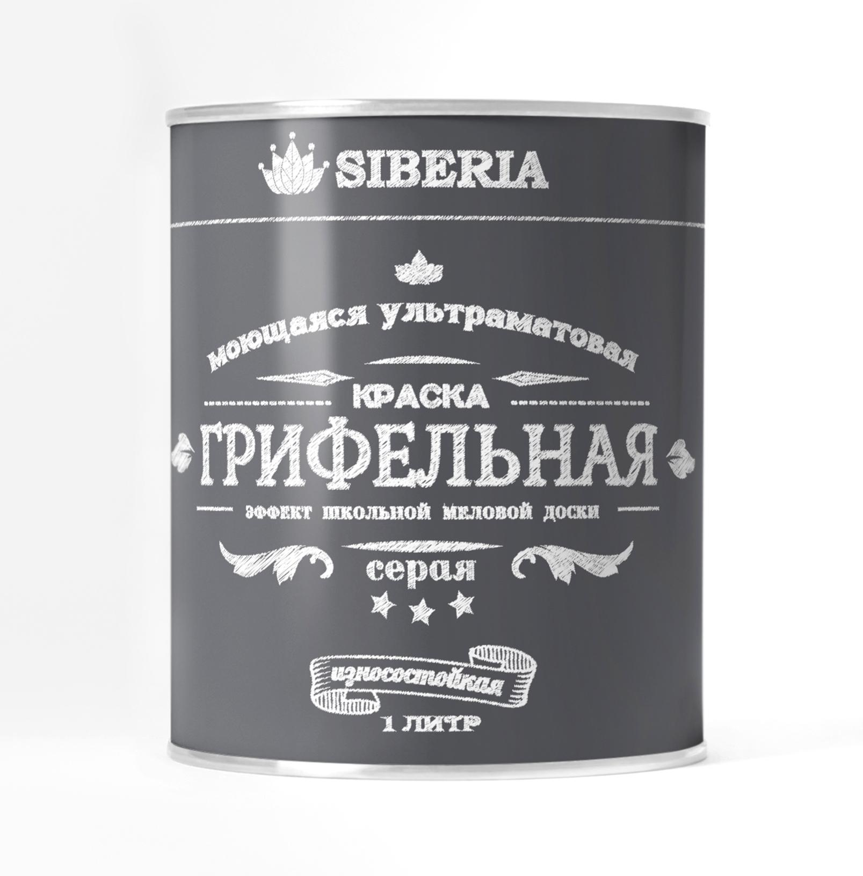
Двери
 | Двери ZK001, примерный цвет полотна - слоновая кость, цвет наличника - оранжевый, цвет фурнитуры - черный. Проем 800х2100 мм (УТОЧНИТЬ ТЕХНИЧКУ У ПРОИЗВОДИТЕЛЯ) | https://alfaporta.ru/5261-ZK001-interior-door.html | 3 | 12,880.00 ₽ | 38,640.00 ₽ | Вызвать замерщика
 | Двери ZK001, примерный цвет полотна - слоновая кость, цвет наличника - синий, цвет фурнитуры - черный. Проем 800х2100 мм (УТОЧНИТЬ ТЕХНИЧКУ У ПРОИЗВОДИТЕЛЯ) | https://alfaporta.ru/5261-ZK001-interior-door.html | 4 | 12,880.00 ₽ | 51,520.00 ₽ | Вызвать замерщика
Окна
Кабинет 1-4 | Рулонные шторы - Альфа блэкаут белая | https://www.domokna.ru/cat/rulonnye/rulonnye-shtory/belyj-448/ | 1 | 10,018.00 ₽ | 10,018.00 ₽ | Вызвать замерщика и уточнить размеры по окнам | 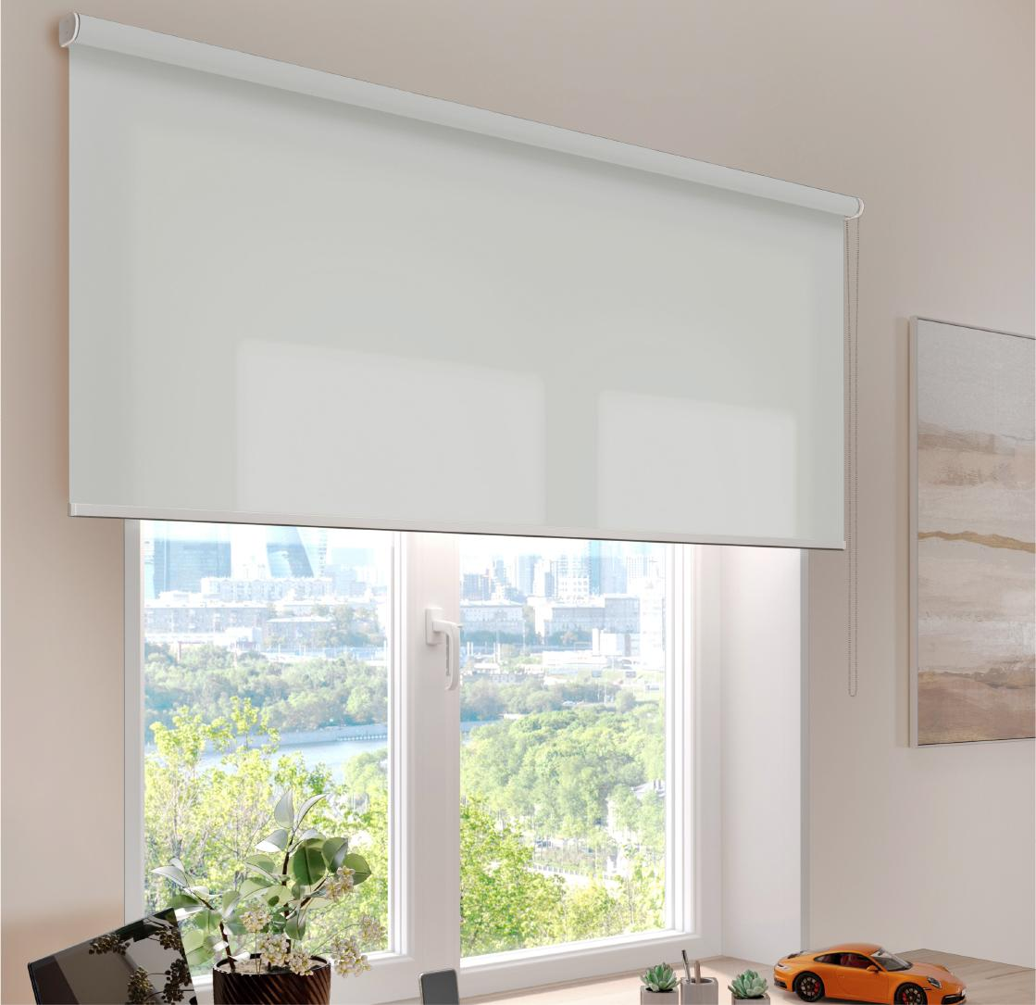
Пол
С/У | Staro Silk Terra White 60x60 | https://plitkazavr.ru/Staro/Silk/Terra-White-60x60 | 7.11 | 1,980.00 ₽ | 14,077.80 ₽ | При покупке учесть запас |  
Все помещения | Плинтус напольный Deartio Дуб янтарный B202-10 | https://polvamvdom.ru/p-10_017_00020/ | 71.45 | 476.00 ₽ | 34,010.20 ₽ | Цена указана за погонный метр. Подобрать плинтус после покупки напольного покрытия, чтобы совпадал оттенок | 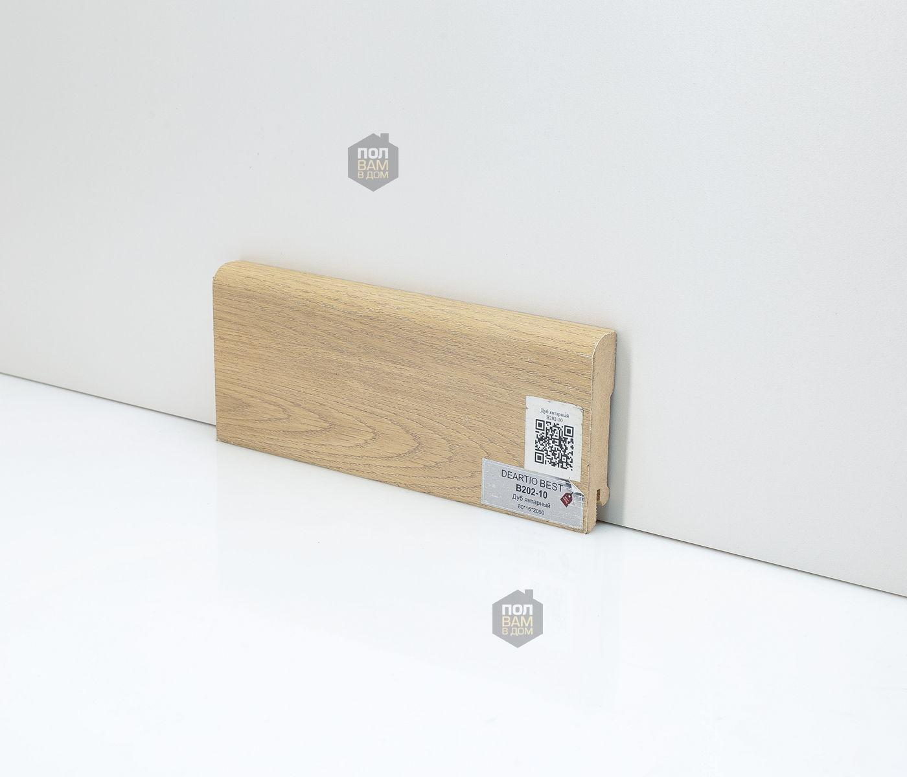
 |  |  |  | Итоговая сумма | 274,661.00 ₽

